数据元素
系统名 |  |  | 子系统名 | 模块名 |  |  |  | 功能名
零售门店管理系统_Ver2.0 |  |  | 火掌柜 | 微分销 |  |  |  | 余额提现审核

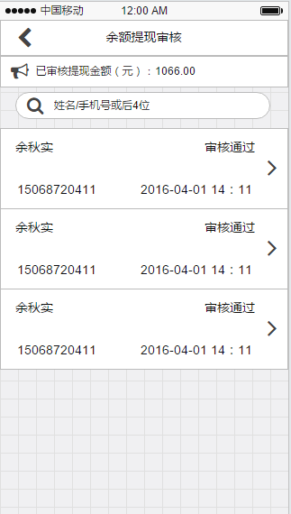
数据元素

一、 | 余额提现审核页面
 | 数据元素 | 控件类型 | 默认值/是否表示 | 长度 | 必填项 | 输入类型 | 有效性验证 | 说明
 | 页面标题 | 标签 | “余额提现审核” | - | - | - | -
 | 一览信息
 | 伙伴姓名 | 一览明细 | - | - | - | - | -
 | 伙伴类型 | 一览明细 | - | - | - | - | - | 大伙伴，小伙伴，门店/仓库
 | 审核状态 | 一览明细 | - | - | - | - | - | 状态：未审核，审核通过，审核不通过，取消
 | 手机号码 | 一览明细 | - | - | - | - | -
 | 申请时间 | 一览明细 | - | - | - | - | - | yyyy-MM-dd HH:mm(24小时制)
 | > | 一览明细 | “〉” | - | - | - | -
 | 筛选 | 按钮 | 表示 | - | - | - | -
 | 返回 | 按钮 | 表示 | - | - | - | -
 | 条件输入框 | 输入框 | “手机号或后4位/姓名” | ≤50 | - | - | -
 | 已审核提现金额 | 标签 | 只有大伙伴进入提现审核的时候表示 | - | - | - | - | 累计审核通过的提现金总数
 | 筛选条件页面
 | 审核状态 | 下拉框 | “未审核” | - | - | - | - | 下拉框：全部，未审核，审核通过，审核不通过，取消
 | 申请日期 | 时间下拉框 | “请选择” | - | - | - | - | •年月日选择，下拉框右上角有“清空日期”按钮 •最早只能选择一年前的日期，如今天是2015-11-02，那最早只能选择2014-11-02
 | 重置 | 按钮 | 表示 | - | - | - | -
 | 完成 | 按钮 | 表示 | - | - | - | -
二、 | 余额提现详情页面
 | 数据元素 | 控件类型 | 默认值/是否表示 | 长度 | 必填项 | 输入类型 | 有效性验证 | 说明
 | 页面标题 | 标签 | 选中伙伴的姓名或门店名称 | - | - | - | -
 | 姓名/名称 | 标签 | - | - | - | - | -
 | 手机号码 | 标签 | - | - | - | - | -
 | 提现金额（元） | 标签 | - | - | - | - | -
 | 提现方式 | 标签 | - | - | - | - | -
 | 持卡人 | 标签 | - | - | - | - | -
 | 开户行 | 标签 | - | - | - | - | -
 | 银行卡号 | 标签 | - | - | - | - | -
 | 身份证号证件号码 | 标签 | - | - | - | - | -
 | 身份证图片证件图片 | 图片 | - | - | - | - | -
 | 申请时间 | 标签 | - | - | - | - | -
 | 审核状态 | 标签 | - | - | - | - | - | 状态：未审核，审核通过，审核不通过，取消
 | 审核不通过原因 | 标签 | 审核状态 = 审核不通过的时候，表示 | - | - | - | -
 | 审核不通过 | 按钮 | 审核状态 = 未审核的时候，表示 | - | - | - | -
 | 审核通过 | 按钮 | 审核状态 = 未审核的时候，表示 | - | - | - | -
 | 返回 | 按钮 | 表示 | - | - | - | -

